商品一覧（ホーム）_B01_JP
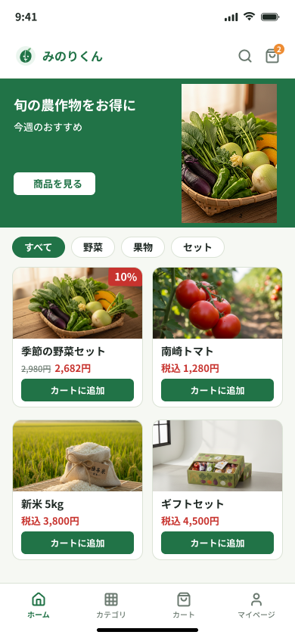
画面仕様書 — 商品一覧（ホーム）

画面ID | B01 | 画面名 | 商品一覧（ホーム）
対象 | ゲスト／購入者 | 区分 | 購入者向け
目的 | 公開商品を探し、商品詳細またはカートへ進む入口。
主な入口 | サイト起動／ホームナビ

1. サマリー
商品一覧（ホーム）は、購入者が公開商品を探すための入口画面である。購入者は商品カードを閲覧し、カテゴリ簡易絞り込み、検索ページ、カート、商品詳細へ進むことができる。画面上部には管理者／システム管理のバナーを表示し、購入数の多い対象商品を「本日のおすすめ」として自動表示する。V1では生産者がバナーを操作しない。購入可能な単一バリエーション商品は一覧から直接カートに追加でき、バリエーション選択が必要な商品は商品詳細で選択してから追加する。V1の商品一覧カードには生産者名／農園名を表示しない。

2. 画面項目・処理
ID | 項目 | 表示・入力内容 | ユーザー操作 | 処理・遷移
B01-01 | バナー | 管理者／システム管理のバナーとして、購入数の多い対象商品を「本日のおすすめ」として表示する。V1では生産者がバナーを操作しない。 | おすすめ商品を押す。 | 商品詳細ページを開く。
B01-02 | 検索 | ヘッダーに検索アイコンを表示する。 | 検索アイコンを押す。 | 検索ページを開く。
B01-03 | カテゴリ簡易絞り込み | 管理者が用意した共通カテゴリを簡易絞り込みとして表示する。生産者独自カテゴリは使用しない。 | カテゴリを選ぶ。 | ホーム内の商品だけを絞り込み、選択状態を保持する。
B01-04 | 商品カード | 商品画像、商品名、価格、プロモーション表示、在庫／売り切れ状態、カート操作を表示する。V1の商品一覧カードには生産者名／農園名を表示しない。 | カード本体を押す。 | 商品詳細ページを開く。
B01-05 | カートに追加 | 購入可能な単一バリエーション商品には追加ボタンを表示する。 | 追加ボタンを押す。 | 商品詳細へ移動せず、数量1を追加してカート件数を増やす。
B01-06 | 複数バリエーション | 価格または在庫がバリエーションごとに異なる場合、選択が必要であることを表示する。 | 追加操作を押す。 | 商品詳細ページでバリエーション選択後に追加する。
B01-07 | 複数生産者カート | 生産者が異なる商品も同じカートに保持できる。 | 別生産者の商品を追加する。 | 既存商品を残したまま追加する。
B01-08 | ヘッダー／下部ナビゲーション | ホームには戻る操作を表示しない。ヘッダーに検索／カート導線を表示し、下部ナビは「ホーム／カテゴリ／カート／マイページ」とする。 | ナビ項目を押す。 | 選択した主要ページを開く。

カテゴリ_B02_JP
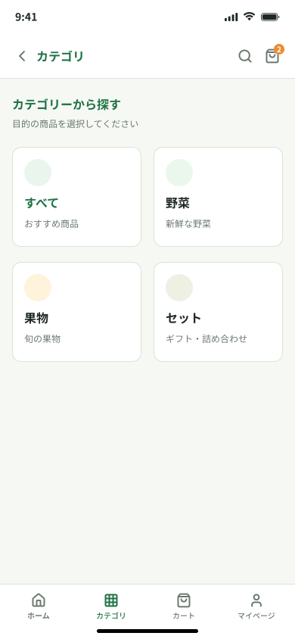
画面仕様書 — カテゴリ

画面ID | B02 | 画面名 | カテゴリ
対象 | ゲスト／購入者 | 区分 | 購入者向け
目的 | 共通カテゴリから商品群を選ぶ。
主な入口 | 下部ナビ「カテゴリ」

1. サマリー
カテゴリは、購入者が管理者によって用意された共通商品カテゴリを選ぶための画面である。購入者は下部ナビからこの画面を開き、すべて／野菜／果物／米・穀物／セット等のカテゴリカードを確認して、選択したカテゴリで絞り込まれたカテゴリ別商品一覧ページへ進む。購入者向けカテゴリは管理者管理とし、生産者が独自に作成・操作しない。

2. 画面項目・処理
ID | 項目 | 表示・入力内容 | ユーザー操作 | 処理・遷移
B02-01 | カテゴリカード | すべて／野菜／果物／米・穀物／セット等の有効な管理者管理カテゴリを表示する。 | カテゴリカードを押す。 | 選択カテゴリで絞り込んだカテゴリ別商品一覧ページを開く。
B02-02 | ヘッダー／下部ナビゲーション | 画面名、検索／カート導線、下部ナビ「ホーム／カテゴリ／カート／マイページ」を表示する。 | ナビ項目を押す。 | 選択した主要ページを開く。

検索_B04_JP
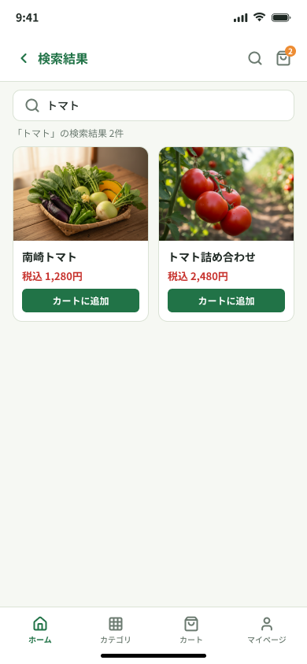
画面仕様書 — 検索

画面ID | B04 | 画面名 | 検索
対象 | ゲスト／購入者 | 区分 | 購入者向け
目的 | キーワードで商品を検索し、一致する商品一覧または0件時の再検索案内を同一画面で表示する。
主な入口 | ヘッダー検索

1. サマリー
検索ページは、ゲスト／購入者がキーワードで公開商品を検索するための画面である。ヘッダーの検索操作から開き、入力したキーワードと検索結果件数を保持し、一致する商品カードを表示する。商品カード、価格、プロモーション、在庫、バリエーション、複数生産者カートの扱いは他の購入者向け商品一覧画面と同じとする。一致する商品がない場合は、同じ検索ページ上に0件メッセージを表示し、キーワードの修正またはホームへの復帰を案内する。

2. 画面項目・処理
ID | 項目 | 表示・入力内容 | ユーザー操作 | 処理・遷移
B04-01 | 検索欄 | 入力済みキーワードと検索結果件数を表示する。 | キーワードを入力して検索する。 | 前後の空白を除去して検索する。
B04-02 | 検索結果 | 一致した公開商品カードを表示する。 | 商品カードまたはカート操作を押す。 | 商品詳細ページを開く、またはカートへ追加する。
B04-03 | ヘッダー／ナビゲーション | 画面名、戻る、検索・カート導線、または画面用途に応じた下部ナビを表示する。 | 戻るまたはナビ項目を押す。 | 元の画面または選択した主要ページへ移動する。ホームのみ戻る操作を表示しない。
B04-04 | 0件表示 | 検索欄、0件、該当商品がないことを示すメッセージを表示する。 | キーワードを修正する。 | 同じ画面で再検索する。
B04-05 | ホームへ戻る | 0件時にホームへ戻る操作を表示する。 | ボタンを押す。 | ホームページを開く。

商品詳細_B05_JP
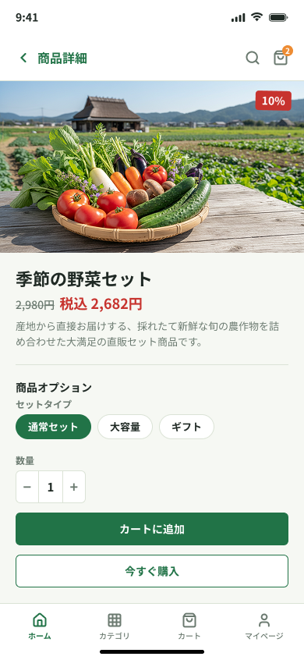
画面仕様書 — 商品詳細

画面ID | B05 | 画面名 | 商品詳細
対象 | ゲスト／購入者 | 区分 | 購入者向け
目的 | 商品内容と選択中バリエーションの価格・在庫を確認して購入操作を行う。
主な入口 | 商品一覧／検索／カテゴリ

1. サマリー
商品詳細ページは、商品一覧、カテゴリ別商品一覧、または検索結果から開く。選択した商品の画像、商品名、公開用の生産者名、価格・プロモーション、説明、バリエーション、在庫、数量操作を表示する。購入者は選択内容を確認し、カートに追加または注文確認へ進む。操作前にバリエーション、在庫、数量を確認し、購入できない場合は画面上で案内する。会社手数料や内部精算情報は購入者に表示しない。

2. 画面項目・処理
ID | 項目 | 表示・入力内容 | ユーザー操作 | 処理・遷移
B05-01 | 商品情報 | 画像、商品名、生産者名、説明、プロモーションを表示する。公開生産者情報は名称のみ。 | 画像・説明を確認する。 | 同じ商品詳細内に留まる。
B05-02 | バリエーション | 各バリエーションの価格と在庫を表示する。 | バリエーションを選択する。 | 表示価格、在庫、追加可否を選択内容に合わせて更新する。
B05-03 | 数量／カート | 数量とカート追加、今すぐ購入を表示する。 | 数量を選択して操作する。 | 在庫確認後、カート追加または注文確認へ進む。
B05-04 | ヘッダー／ナビゲーション | 画面名、戻る、検索・カートまたは下部ナビを画面用途に応じて表示する。 | 戻るまたはナビ項目を押す。 | 元画面または選択した主要画面へ移動する。ホームのみ戻るを表示しない。

カート_B06_JP
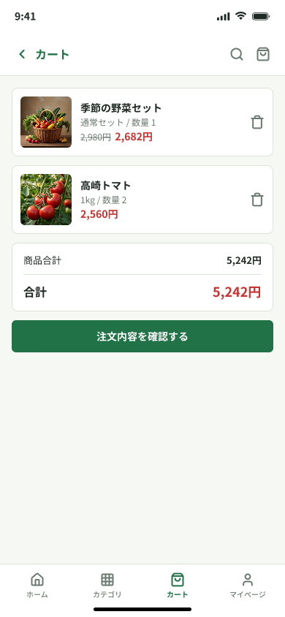
画面仕様書 — カート

画面ID | B06 | 画面名 | カート
対象 | ゲスト／購入者 | 区分 | 購入者向け
目的 | 商品、バリエーション、数量、合計を確認・変更する。商品がない場合は空カート状態と戻り先を表示する。
主な入口 | カートアイコン／商品追加

1. サマリー
カートでは、生産者が異なる商品を含む明細・数量・プロモーション・合計を確認、変更し、注文内容の確認へ進む。商品がない場合はホームへ戻る導線を表示する。

2. 画面項目・処理
ID | 項目 | 表示・入力内容 | ユーザー操作 | 処理・遷移
B06-01 | 商品明細 | 生産者単位にグループ化し、商品・バリエーション・数量・価格を表示する。 | 数量変更または削除を行う。 | 在庫・価格を再計算して合計を更新する。
B06-02 | プロモーション | 対象行に通常価格、割引後価格、割引率を表示する。会社手数料は表示しない。 | 内容を確認する。 | 商品単位の割引で合計を計算する。
B06-03 | 注文確認へ | 最終合計と注文内容確認ボタンを表示する。 | ボタンを押す。 | 未ログインならB13、ログイン済みならB07へ進む。
B06-04 | ヘッダー／ナビゲーション | 画面名、戻る、検索・カートまたは下部ナビを画面用途に応じて表示する。 | 戻るまたはナビ項目を押す。 | 元画面または選択した主要画面へ移動する。ホームのみ戻るを表示しない。
B06-05 | 空カート状態 | 空カートメッセージと商品一覧へ戻る操作を表示する。 | 商品一覧へ戻るを押す。 | ホーム（B01）を開く。

注文内容の確認_B07_JP
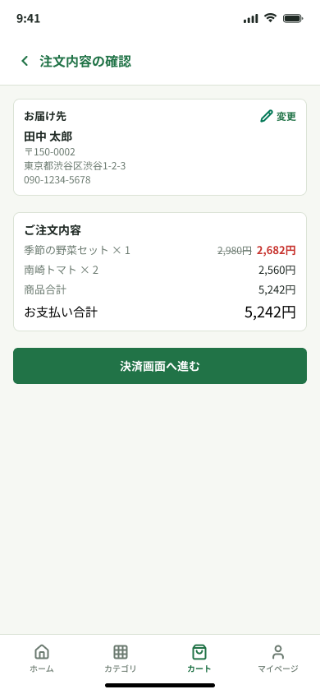
画面仕様書 — 注文内容の確認

画面ID | B07 | 画面名 | 注文内容の確認
対象 | 購入者 | 区分 | 購入者向け
目的 | 注文内容、配送先住所、合計を確認し、決済へ進む。
主な入口 | カート（B06）／ログイン後

1. サマリー
注文内容の確認では、今回の注文明細・配送先・プロモーション・合計を最終確認し、画面内で決済方法を選ばずPAY.JP決済へ進む。

2. 画面項目・処理
ID | 項目 | 表示・入力内容 | ユーザー操作 | 処理・遷移
B07-01 | お届け先 | 登録済みの1件の住所を表示し、変更操作を表示する。 | 変更を押す。 | お届け先変更（B08）を開く。
B07-02 | 注文明細 | 生産者ごとに商品、バリエーション、数量、プロモーション、合計を表示する。 | 内容を確認する。 | サーバーの最新価格・在庫で再確認する。
B07-03 | PAY.JP決済へ進む | 決済画面へ進むボタンを表示し、ローカルの決済方法選択は置かない。 | ボタンを1回押す。 | PAY.JP決済を初期化しB09へ進む。
B07-04 | 配送先住所 | 基本配送先住所または今回の注文用住所を表示する。 | 配送先編集を押す。 | B08または同等のチェックアウト配送先編集UIを開く。
B07-05 | ヘッダー／ナビゲーション | 画面名、戻る、検索・カートまたは下部ナビを画面用途に応じて表示する。 | 戻るまたはナビ項目を押す。 | 元画面または選択した主要画面へ移動する。ホームのみ戻るを表示しない。

注文完了_B10_JP
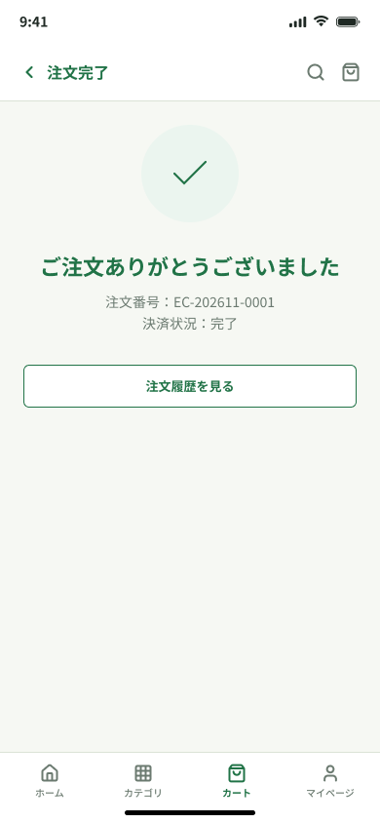
画面仕様書 — 注文完了

画面ID | B10 | 画面名 | 注文完了
対象 | 購入者 | 区分 | 購入者向け
目的 | 支払確認済みの注文結果を表示する。
主な入口 | PAY.JP決済処理（B09）

1. サマリー
決済事業者またはサーバー側で支払確認済みとなった注文番号・支払金額を表示し、注文詳細またはホームへ案内する。再読込で再処理しない。

2. 画面項目・処理
ID | 項目 | 表示・入力内容 | ユーザー操作 | 処理・遷移
B10-01 | 完了情報 | 完了メッセージ、注文番号、支払金額を表示する。 | 注文詳細またはホームを選ぶ。 | B12またはB01を開く。
B10-02 | 再表示 | 同じ注文結果を再表示できる。 | 再読込する。 | 決済・注文を再実行しない。

